45
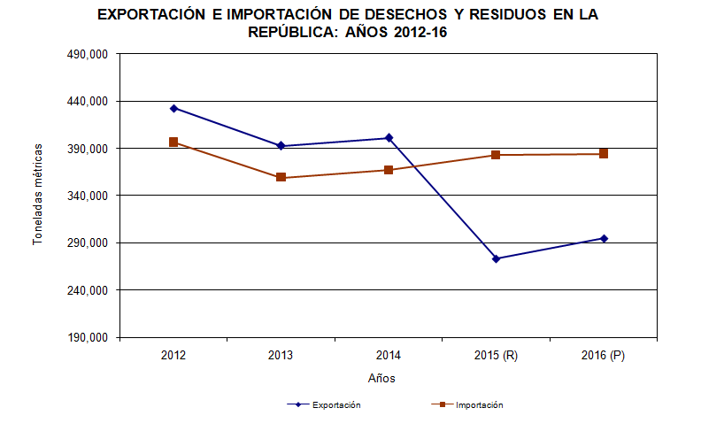
Cuadro 45. PESO DE LAS IMPORTACIONES DE DESECHOS Y RESIDUOS EN LA REPÚBLICA, SEGÚN DESCRIPCIÓN ARANCELARIA: AÑOS 2012-16

Código | Descripción arancelaria | Importación de desechos y residuos (en toneladas métricas)
 |  | 2012 | 2013 | 2014 | 2015 (R) | 2016 (P)

 | TOTAL | 396,339.2 | 359,212.2 | 367,052.1 | 382,896.0 | 384,221.7
15220090 | Residuos del tratamiento de las grasas o ceras a- nimales | 32.6 | 30.7 | 51.6 | 5.4 | 0.1

(a) 23000000 | Residuos y desperdicios de las industrias alimen- tarias; alimentos preparados para animales | 181,580.5 | 182,528.3 | 198,269.5 | 205,633.8 | 234,075.6

26180000 | Escorias granuladas (arena de escorias), de la si- derurgia | 34,011.6 | 1,228.5 | 1,282.9 | 1,884.0 | 13,064.8

26200000 | Cenizas y residuos, (excepto los de la siderurgia) que contengan arsenico, metal o compuestos metálicos | - | - | 83.5 | - | 0.0

26210000 | Las demás escorias y cenizas, incluídas las ceni- zas de algas; cenizas y residuos procedentes de la incineración de desechos y desperdicios muni- cipales | - | 1.1 | 3.7 | 15.4 | 303.0

27109990 | Los demás desechos de aceites | 20.6 | 10.0 | 54.0 | 29.9 | 144.6
27130000 | Coque de petróleo, betún de petróleo y demás re- siduos de los aceites de petróleo o de materiales bituminosos | 166,040.2 | 162,989.2 | 153,033.2 | 162,040.0 | 117,066.4

38040000 | Lejias residuales de la fabricación de pastas de ce- lulosa, aunque estén concentradas, desazucara- radas o tratadas químicamente, incluidos los lig- nosulfatos, excepto el tall oil, incluso refinado | 45.2 | 387.3 | 163.0 | 97.0 | 76.1

38250000 | Productos residuales de la industria química o de las industrias conexas, no expresados ni com- prendidos en otra parte; desechos y desperdicios municipales; lodos de depuracion; etc. | 51.3 | 52.6 | 42.0 | 66.4 | 125.8

39150000 | Desechos, recortes y desperdicios de plástico | 54.9 | 85.1 | 3.0 | 108.9 | 20.7
40040000 | Desechos, desperdicios y recortes, de caucho sin endurecer, incluso en polvo o granulos | 108.7 | 239.9 | 61.6 | 67.6 | 151.1

41152090 | Recortes y demas desperdicios de cuero o piel, pre- parados, o de cuero regenerado, no utilizables pa- ra la fabricación de manufacturas de cuero, ase- rrin, polvo y harina de cuero, excepto apergamina- dos | 0.0 | 0.3 | 0.9 | 3.5 | 0.1

44013900 | Aserrín, desperdicios y desechos de madera, inclu- so aglomerados en leños, briquetas y formas si- milares | 293.0 | 255.5 | 458.6 | 366.2 | 808.1

45019000 | Desperdicios de corcho, corcho triturado, granula- do o pulverizado | 0.3 | - | 8.5 | - | 1.4

47062000 | Pasta de fibras obtenidas de papel o cartón recicla- dos (desperdicios y desechos) | - | - | 0.4 | - | 8.0

47070000 | Papel o cartón para reciclar (desperdicios y dese- chos) | 13,282.5 | 11,082.5 | 13,318.6 | 12,440.0 | 8,971.8

50050000 | Hilados de desperdicios de seda sin acondicionar para la venta al por menor | 0.4 | 0.8 | 0.5 | 0.0 | -

50060000 | Hilados de seda o de desperdicios de seda, a- condicionados para la venta al por menor; "pelo de mesina" ("crin de florencia") | - | - | 0.1 | - | -

50072000 | Los demás tejidos con un contenido de seda o de desperdicios de seda, distintos de la borrilla, superior o igual al 85% en peso | 0.2 | 0.0 | 0.0 | 0.1 | 0.0

52020000 | Desperdicios de algodón (incluidos los desperdi- cios de hilados y las hilachas) | 54.0 | 44.6 | 44.6 | 21.3 | 33.4

53013000 | Estopas y desperdicios de lino |  | - | 0.0 | 0.3 | 2.2
55050000 | Desperdicios de fibras sinteticas o artificiales (in- cluidas las borras, los desperdicios de hilados y las hilachas) | 17.2 | - | 0.2 | 0.9 | 0.9

63100000 | Trapos, cordeles, cuerdas y cordajes de materia textil, en desperdicios o en articulos inservibles | 277.3 | 310.3 | 286.6 | 119.5 | 313.2

70010000 | Desperdicios y desechos de vidrio; vidrio en masa | - | 38.7 | 7.7 | 12.5 | 27.3
71120000 | Desperdicios y desechos de metal precioso o de chapado de metal precioso (plaque); demás des- perdicios y desechos que contengan metal pre- cioso compuesto de metal precioso, de los tipos utilizados principalmente para la recuperacion del metal precioso | 0.0 | 0.0 | 0.0 | 0.1 | 1.0

72040000 | Desperdicios y desechos (chatarra) de fundición, hierro o acero; lingotes de chatarra de hierro o acero | 503.0 | 253.1 | 34.2 | 77.2 | 9,015.1

74040000 | Desperdicios y desechos de cobre | 0.9 | 51.0 | 0.6 | 0.2 | -
76020000 | Desperdicios y desechos de aluminio | 10.0 | 10.2 | 4.6 | 0.3 | 10.9
85423180 | Desperdicios y desechos de procesadores y con- troladores, incluso combinados con memorias, convertidores, circuitos lógicos, amplificadores, relojes y circuitos de sincronización, u otros cir- cuitos | - | - | 0.8 | 0.0 | 0.0

85423980 | Los demás desperdicios y desechos de proce- sadores y controladores, incluso combinados con memorias, convertidores, circuitos lógicos, amplificadores, relojes y circuitos de sincroni- zación u otros circuitos | - | - | 0.2 | - | -

85481000 | Desperdicios y desechos de pilas, baterías de pi- las o acumuladores eléctricos; pilas, baterías de pilas y acumuladores eléctricos inservibles | - | - | - | 2.5 | 0.1

NOTA: Cambios en las cifras debido a la adición de otros incisos arancelarios relacionados con desperdicios y desechos.
(a) Excluye el valor correspondiente al inciso arancelario 23090000 (Preparaciones de los tipos utilizadas para la alimentación
de los animales).
- Cantidad nula o cero.
0.0 Cuando la cantidad es menor a la mitad de la unidad o fracción decimal adoptada para la expresión del dato.
(P) Cifras preliminares.
(R) Cifras revisadas.

